Folha1
Espécies de peixes mais consumidas pelos alunos do 7ºA
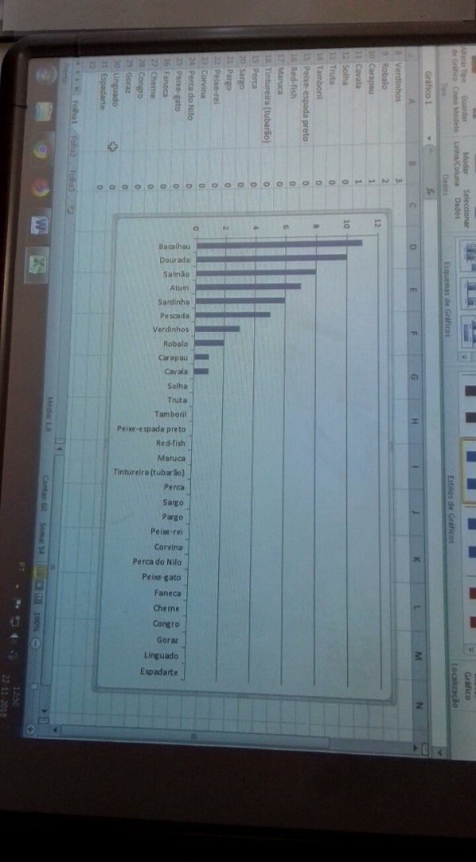
Bacalhau | 11
Dourada | 11
Salmão | 9
Atum | 7
Sardinha | 6
Pescada | 5
Verdinhos | 3
Robalo | 3
Carapau | 1
Cavala | 1
Solha | 0
Truta | 0
Tamboril | 0
Peixe-espada preto | 0
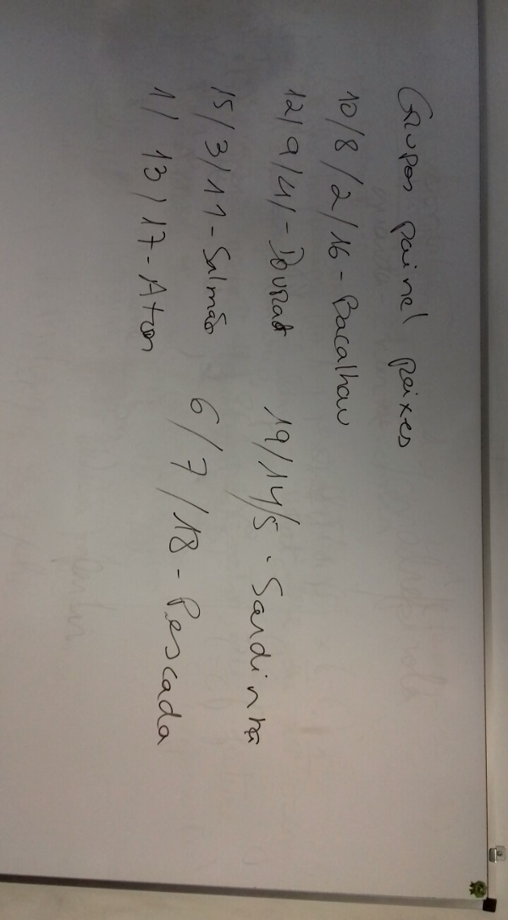
Red-fish | 0
Maruca | 0
Tintureira (tubarão) | 0
Perca | 0
Sargo | 0
Pargo | 0
Peixe-rei | 0
Corvina | 0
Perca do Nilo | 0
Peixe-gato | 0
Faneca | 0
Cherne | 0
Congro | 0
Goraz | 0
Linguado | 0
Espadarte | 0
 | 57

